상품제안서
친환경 라벨 생수 다이아몬드EC 300mL 생수제작 인쇄[인쇄무료] | 상품코드: F25733

 |  |  |  |  |  |  | 02-412-0044 | www.easy1.co.kr
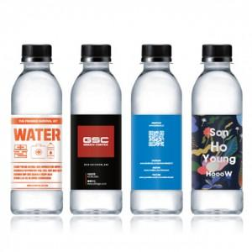

【상세/제작정보】

【인쇄/포장옵션】 | 풀칼라 / 포장불가능

【공급단가】 | 수량 | 500~ | 1,000~ | 3,000~ | 5,000~ | 10,000~
*VAT별도 | 단가 | 940원 | 930원 | 910원 | 870원 | 830원

【상품 URL】 | https://dev.easy1.co.kr:443/src/goods_detail.php?gdno=25733

